상품제안서
천연고무장갑 주방4종 친환경 제로웨이스트 선물세트 | 상품코드: S37482

 |  |  |  |  |  |  | 02-713-8555 | www.synergygift.co.kr
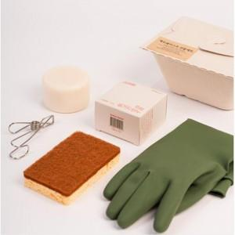

【상세/제작정보】

【인쇄/포장옵션】 | 실크, 라벨스티커 / 쇼핑백

【공급단가】 | 수량 | 30~ | 100~ | 500~ | 1,000~ | 2,000~
*VAT별도 | 단가 | 14,580원 | 14,040원 | 13,500원 | 12,960원 | 12,630원

【상품 URL】 | https://www.synergygift.co.kr:443/src/goods_detail.php?gdno=37482

